상품제안서
칼라천마우스패드 300x250 | 상품코드: S02393

 |  |  |  |  |  |  | 02-713-8555 | www.synergygift.co.kr
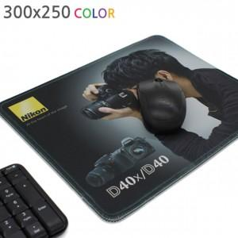

【상세/제작정보】 | 오바로크 + 150원 추가

【인쇄/포장옵션】 | 풀칼라 / OPP(비닐)

【공급단가】 | 수량 | 200~ | 500~ | 1,000~ | 3,000~ | 5,000~
*VAT별도 | 3T | 2,430원 | 1,950원 | 1,690원 | 1,620원 | 1,560원
 | 4T | 2,700원 | 2,340원 | 1,950원 | 1,870원 | 1,800원
 | 5T | 2,970원 | 2,600원 | 2,340원 | 2,250원 | 2,160원

【상품 URL】 | https://www.synergygift.co.kr:443/src/goods_detail.php?gdno=18397

